Sheet1
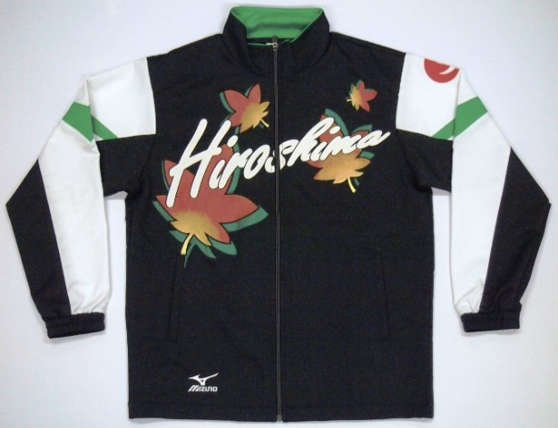
国民スポーツ大会広島県選手団ユニホーム申込書
 |  |  |  |  |  | ※参加申込にあわせて提出のこと。

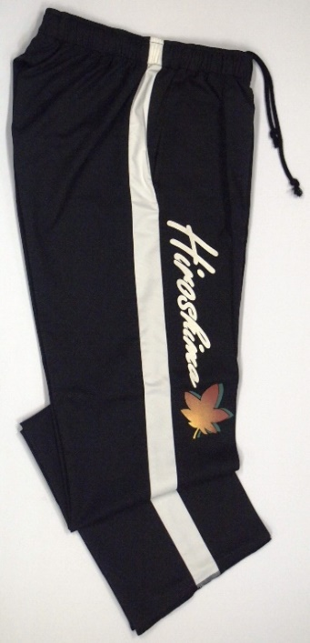

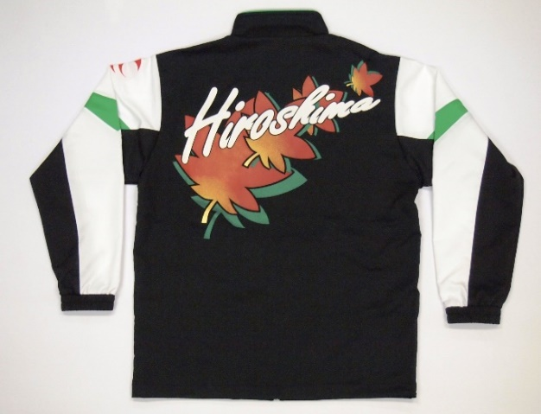

ズボン：ウエスト部分は全ゴム

販売価格 （税込） |  | 上着 |  | ズボン |  | 帽子 |  | Ｔシャツ
 |  | １２，５００円 |  | ７，３００円 |  | ２，８００円 |  | ２，９００円

競技名 |  |  |  |  |  | 種 別

申込責任者 |  | 住所 〒

 |  | 氏名
 |  | 連絡先 |  |  |  | 携帯
申込数 |  | ＳＳ | Ｓ | Ｍ | Ｌ | Ｏ | ＸＯ | ２ＸＯ | ４ＸＯ | ６ＸＯ
 | 上着

 | ズボン

 | 帽子

 | Ｔｼｬﾂ

※ | 内訳表別紙（正規監督・選手、正規外購入内訳表）を添付すること。
国民スポーツ大会広島県選手団ユニホーム申込書
ユニホーム内訳表

競技名 |  |  |  |  | 種 別

◎ 正規監督・選手 |  |  |  |  | ※購入申込品にサイズ表示又は○印をしてください。
区分 | 氏 名 |  | 上着 | ズボン | 帽子 | Ｔｼｬﾂ | 備 考
監督
選手

◎ 正規外選手等
区分 | 氏 名 |  | 上着 | ズボン | 帽子 | Ｔｼｬﾂ | 備 考

